クラス
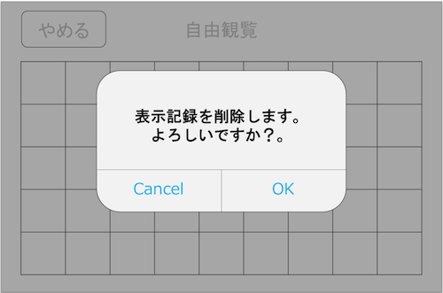
クラス名 | 関数名 | 変数名or引数/戻り値 | 型 | 説明 | 備考 | 該当画面
Strings |  |  |  | 文字列 | .plistで作成 |  | .plistの方が管理しやすい
 |  | //表示記録削除アラート |  |  |  | 表示記録削除アラート
 |  | DELETE_TITLE | String | タイトル
 |  | DELETE_MESSAGE | String | 文言
 |  | DELETE_BUTTON_OK | String | ボタン名A
 |  | DELETE_BUTTON_CANCEL | String | ボタン名B

 |  | //ルート選択画面 |  |  |  | 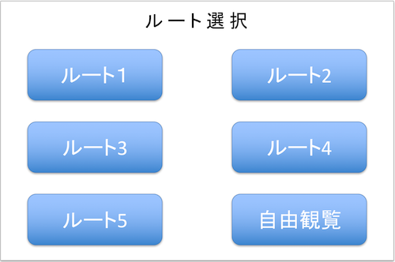 ルート選択画面
 |  | ROUTE1 | String | ルート1名
 |  | ROUTE2 | String | ルート2名
 |  | ROUTE3 | String | ルート3名
 |  | ROUTE4 | String | ルート4名
 |  | ROUTE5 | String | ルート5名
 |  | ROUTE_FREE | String | 自由観覧名

SwordsData |  |  |  | 刀剣データ
 |  | SWORDS_ARRAY | Array | シングルトンで作成
 |  | [0] or [1] | String | ヒント or 説明 配列
 |  | [n][0] , [n][1] , [n][2] … | String | 各刀剣情報配列
 |  | [n][x]["iconPath"] | String | アイコンパス(シルエット/カラー)
 |  | [n][x]["imagePath"] | String | 画像パス(シルエット/カラー)
 |  | [n][x]["title"] | String | タイトル
 |  | [n][x]["message"] | String | メッセージ
 |  | [0][x]["mapPath"] | String | 地図画像パス※ヒントのみ

AppDelegate |  |  |  | background or foreground
 | //background
 | stopBeaconSignal() |  |  | Beaconからの信号受信を止める |  |  | BeaconのAPI仕様が来次第、再検討

 | //foreground

ViewController |  |  |  | ViewControllerClass |  |  | ルート選択画面のController
 | //ルート選択画面 |  |  |  |  | ルート選択画面
 | routeBtn1() |  |  | ルート1ボタン押下時に反応。 changeStoryBoard(1)を実行
 | routeBtn2() |  |  | ルート2ボタン押下時に反応。 changeStoryBoard(2)を実行
 | routeBtn3() |  |  | ルート3ボタン押下時に反応。 changeStoryBoard(3)を実行
 | routeBtn4() |  |  | ルート4ボタン押下時に反応。 changeStoryBoard(4)を実行
 | routeBtn5() |  |  | ルート5ボタン押下時に反応。 changeStoryBoard(5)を実行
 | freeViewBtn() |  |  | 自由観覧ボタン押下時に反応。 changeStoryBoard(0)を実行
 | changeStoryBoard() |  |  | 受け取ったboardNumに応じて、 遷移先と渡す値を変更 | 1~5はスタンプラリー画面へ値を渡して遷移 0は自由観覧画面へ遷移
 |  | boardNum | Int | 遷移先を判断する番号 |  | 自由観覧画面
 | //自由観覧画面

ToukenList |  |  |  | 刀剣リストClass

 | refresh() |  |  | VIEWED_CHECK内全てをgetImage()渡して 取得したアイコンパスを元に 刀剣リストの出力画像を出力(更新)
SwordsArrayManager |  |  |  |  |  |  | SWORDS_ARRAYから情報を取得する際は
 | getHintData() |  |  | 指定した配列番号を元にヒント用データ等を返す |  |  | このClassを必ず使用する
 |  | 引数：HintDataNum | Int | SWORDS_ARRAYの各刀剣情報番号 | [0][HintDataNum]
 |  | 戻り値：HintData | Array | 結果のヒント用データ | [画像パス,タイトル,メッセージ,地図画像パス]

 | getExplainData() |  |  | 指定した配列番号を元に説明用データを返す
 |  | 引数：explainDataNum | Int | SWORDS_ARRAYの各刀剣情報番号 | [1][explainDataNum]
 |  | 戻り値：explainData | Array | 結果の説明用データ | [画像パス,タイトル,メッセージ]

FreeViewController |  | FreeViewのClass |  |  |  |  | 自由観覧画面のController
 |  | VIEWED_CHECK (メンバ変数) | Array | 閲覧済みか否かを数字として保持 | 0=未確認 1=閲覧済み
 |  | [n] |  |  | [0,1,0,0,1,1,0,0,1,1,1,0,0,0,1,0,1,0,1...]

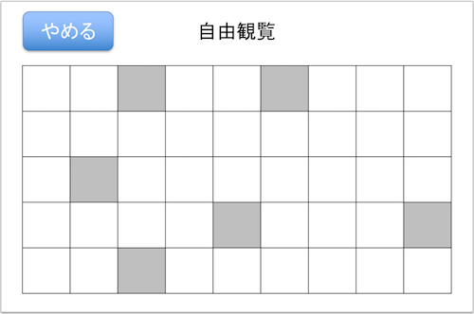
 | initVIEWED_CHECK() |  |  | VIEWED_CHECKを初期化する
 | getImage() |  |  | 指定されたSWORDS_ARRAYの配列番号と VIEWED_CHECKの結果を元に アイコンパスを返す | [checkImageNum][dataNum][0]= アイコンパス
 |  | 引数1：checkImageNum | Int | 0 or 1 ヒントか説明
 |  | 引数2：dataNum | Int | SWORDS_ARRAYの各刀剣情報番号
 |  | 戻り値：iconPath | String | アイコン画像パス

 | changeImage() |  |  | VIEWED_CHECK内の値を変更する | 指定された箇所の要素を0から1に変更する
 |  | 引数：changeImageNum | Int | VIEWED_CHECKの要素番号

 | setImageBtnDisabled() |  |  | 指定されたアイコン画像をタッチ無効化する
 |  | 引数：disableImageNum | Int | 無効化するアイコン画像番号

 | catchBeaconSignal() |  |  | Beaconの信号を3秒以上検知した際に反応。 getExplainData()で得た説明情報を showExplainDialog()に渡す
 | touchGiveUpBtn() |  |  | やめるボタン押下時に反応。 Alert.showAlert()を実行
 | touchSilhouette() |  |  | シルエット画像押下時に反応。 SWORDS_ARRAYからヒント情報を CustomDialog.showHintDialog()に渡す

CollectionViewの仕様 |  |  |  |  | CollectionViewの起動処理に沿った形で関数を用意してあげる |  | CollectionViewの仕様
 | collectionView() |  |  |  |  |  | これらの関数を記述しておくと
 |  | numberOfItemsInSection |  | セルの個数を設定 |  |  | 読み込み時に詳細設定ができる
 |  | cellForItemAt |  | セルのフォーマットを設定
 |  | didSelectItemAt |  | セルをタッチした際に反応

 | reloadData() |  |  | コレクションビューの更新

Alert |  |  |  | アラート関連Class |  | 表示記録削除アラート
 | //表示記録削除アラート
 | showAlert()
 |  | 引数1：title | String
 |  | 引数2：message | String | メッセージ
 |  |  |  |  |  |  | 保留処理
 | touchOK() |  |  | OK押下時の処理 |  |  | 刀剣説明ポップアップが出力される用のBeacon信号が来ていたら、保留にする
 | touchCancel() |  |  | Cancel押下時の処理 |  |  | cancelで表示

 | closeAlert() |  |  | アラートを閉じる

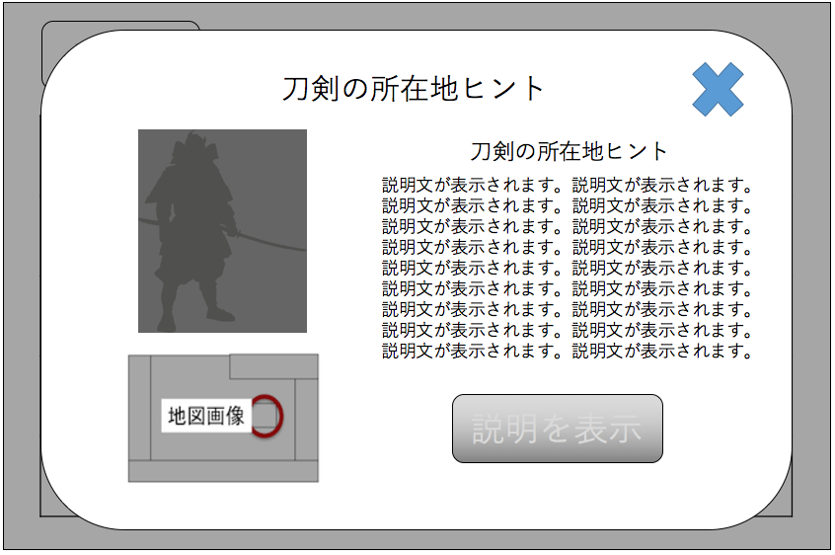
HintModalView |  |  |  | ヒントモーダルビュー関連
 |  |  |  |  |  | ヒントポップアップ
 | showView() |  |  | ヒントポップアップを表示
 |  | 引数：swordsNum | Int | 刀剣番号

 | closeView() |  |  | ヒントダイアログを閉じる

 | transitionExplainModal() |  |  | 説明画面へ遷移

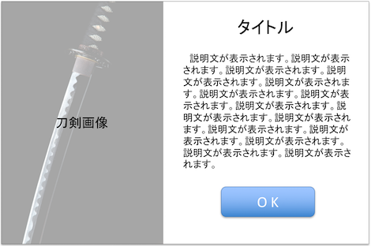
ExplainModalView |  |  |  | 説明モーダルビュー関連
 |  |  |  |  |  | 説明ポップアップ
 | showView() |  |  | 説明ポップアップを表示
 |  | 引数：swordsNum | Int | 刀剣番号

 | closeView() |  |  | 説明ダイアログを閉じる

関連図
情報保持クラス

Strings
SWORDS_ARRAY
SwordsArrayManager

ルート選択画面
ViewController

routeBtn1
routeBtn2

routeBtn3
routeBtn4

routeBtn5
routeBtn6

changeStoryBoard()

Alert Class
ExplainModalView
ExplainModalView

showAlert()
showModalView()
showModalView()

touchOK()
OKButton
OKButton

touchCancel()
closeAlert()
closeAlert()

closeAlert()

FreeViewController

VIEWD_CHECK

initViewedCheck()
getImage()
changeImage()

CollectionView

numberOfItemsInSection

cellForItemAt

didSelectItemAt

reloadData()

setImageBtnDisabled()
touchSilhouette()

giveUpButton

touchGiveUpBtn()

